공사완료 보고서
공사 완료 보고서
업 체 명 | 주 식 회 사 동 운 |  | 공사일자 | 2025.04.21,22,23
공 사 명 | [ESPR:93030109] 사택 2-203외 5세대 누수 난방분배기 교체 |  | 제출일자 | 2025.05.21
작업사진 | 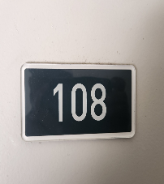 | 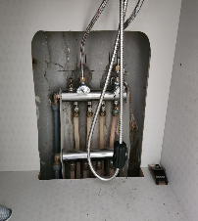 |  | 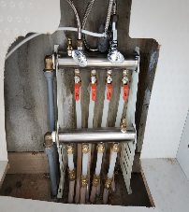

내 용 | 현장 | 교체 전 |  | 교체 완료
작업사진 | 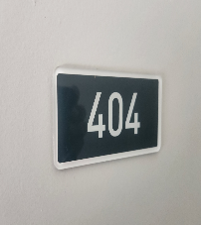 | 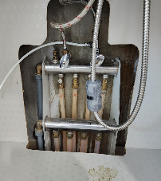 |  | 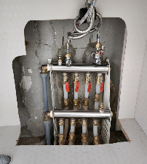

내 용 | 현장 | 교체 전 |  | 교체 완료
작업사진 | 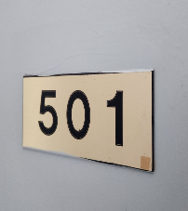 | 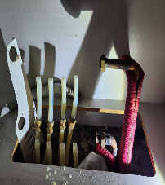 |  | 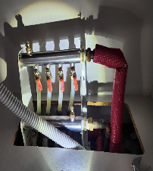

내 용 | 현장 | 교체 전 |  | 교체 완료
공사 완료 보고서
업 체 명 | 주 식 회 사 동 운 |  | 공사일자 | 2025.04.21,22,23
공 사 명 | [ESPR:93030109] 사택 2-203외 5세대 누수 난방분배기 교체 |  | 제출일자 | 2025.05.21
작업사진 | 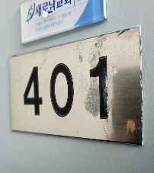 | 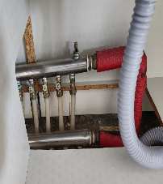 |  | 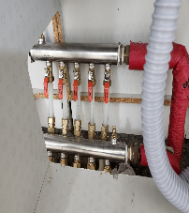

내 용 | 현장 | 교체 전 |  | 교체 완료
작업사진 | 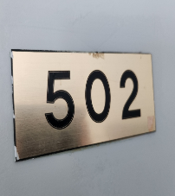 | 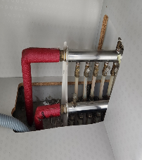 |  | 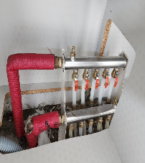

내 용 | 현장 | 교체 전 |  | 교체 완료
작업사진

내 용

